상품제안서
손톱깍이 네일케어 세트 | 상품코드: S41906

 |  |  |  |  |  |  | 02-713-8555 | www.synergygift.co.kr
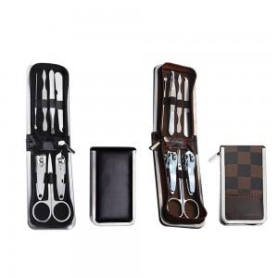

【상세/제작정보】

【인쇄/포장옵션】 | 실크, 스티커 / OPP(비닐)

【공급단가】 | 수량 | 300~ | 1,000~ | 3,000~ | 10,000~ | 30,000~
*VAT별도 | 무지블랙 | 1,260원 | 1,240원 | 1,210원 | 1,160원 | 1,110원
 | 체크브라운 | 1,260원 | 1,240원 | 1,210원 | 1,160원 | 1,110원

【상품 URL】 | https://www.synergygift.co.kr:443/src/goods_detail.php?gdno=41906

